Forecast 1
Calcule el volumen de las nuevas ventas para los siguientes 6 periodos. Justifique metodología e interprete los resultados.

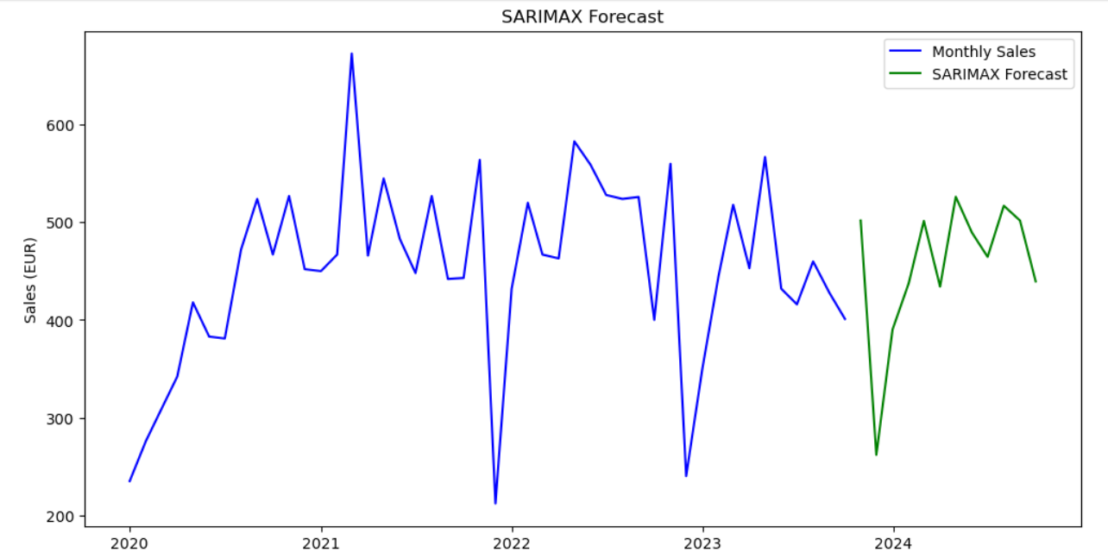
Mes | Nuevas ventas
2020-01 | 235
2020-02 | 276
2020-03 | 308
2020-04 | 342
2020-05 | 418
2020-06 | 383
2020-07 | 381
2020-08 | 472
2020-09 | 524
2020-10 | 467
2020-11 | 527
2020-12 | 452
2021-01 | 450
2021-02 | 467
2021-03 | 673
2021-04 | 466
2021-05 | 545
2021-06 | 483
2021-07 | 448
2021-08 | 527
2021-09 | 442
2021-10 | 443
2021-11 | 564
2021-12 | 212
2022-01 | 432
2022-02 | 520
2022-03 | 467
2022-04 | 463
2022-05 | 583
2022-06 | 559
2022-07 | 528 | Se analizo data set usando jupyter notebooks, se genero plot usando codigo python para identificar posible estacionalidad en los datos u tendencialidad, se opto por modelo ARIMA/SARIMAX, ya que ubicamos estacionalidad en los datos, estos modelos nos permiten generar un patron en base a la regresion del promedio y su movimiento, Rastreando la estacionalidad de los datos a base de factores que comprobamos usando funcionalidades en la libreria statsmodels.graphics.tsaplots, con estos resultados ordenamos los diversos parametros del modelo seleccionado para generar los datos presentados.
2022-08 | 524
2022-09 | 526 | first | PACF(Non seasonal order), ACF(Seasonal order),ADF(Stationarity)
2022-10 | 400 | then | residual analysis, & AIC, BIC metrics
2022-11 | 560
2022-12 | 240
2023-01 | 350
2023-02 | 445
2023-03 | 518
2023-04 | 453
2023-05 | 567
2023-06 | 432
2023-07 | 416
2023-08 | 460
2023-09 | 428
2023-10 | 401 | Fecha | Forecast
2023-11 | 501 | 2023-10-31 | 501.82844
2023-12 | 261 | 2023-11-30 | 261.811378
2024-01 | 390 | 2023-12-31 | 390.156235
2024-02 | 437 | 2024-01-31 | 437.615918
2024-03 | 501 | 2024-02-29 | 501.435448
2024-04 | 434 | 2024-03-31 | 434.230539
2024-05 | 526 | 2024-04-30 | 526.201275
2024-06 | 489 | 2024-05-31 | 489.484283
2024-07 | 464 | 2024-06-30 | 464.612279
2024-08 | 517 | 2024-07-31 | 517.028635
2024-09 | 501 | 2024-08-31 | 501.816006
2024-10 | 439 | 2024-09-30 | 439.497146

